Visual User Journey
02 / User journey và nhánh phục hồi
Luồng UI thực tế trên kien_v5, gồm auth, polling và rejected state

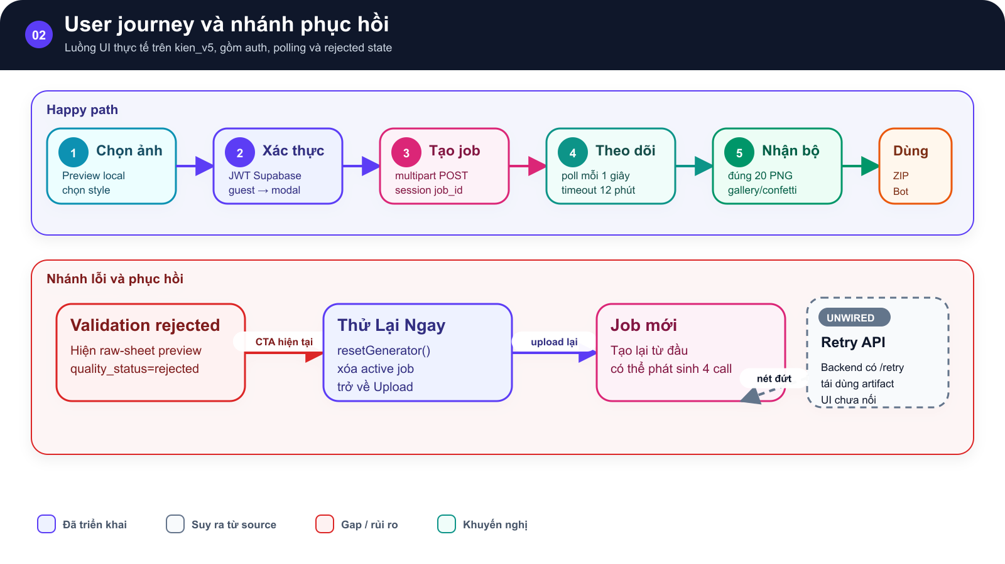
SƠ ĐỒ • User journey và nhánh phục hồi

Luồng từ chọn ảnh, xác thực, tạo job, polling đến gallery |  | nhánh validation rejected reset về upload, còn retry API backend được đánh dấu chưa nối UI

 | →

Happy path và nhánh rejected của CTA Thử Lại Ngay trong UI hiện tại. |  | Happy path và nhánh rejected của CTA Thử Lại Ngay trong UI hiện tại.

 | →

Luồng UI thực tế trên kien_v5, gồm auth, polling và rejected state Implemented • Inferred • Gap/Risk • Recommended

Hình GS-DOC-02 — User journey và nhánh phục hồi. Happy path và nhánh rejected của CTA Thử Lại Ngay trong UI hiện tại.

Mô tả sơ đồ: Luồng từ chọn ảnh, xác thực, tạo job, polling đến gallery; nhánh validation rejected reset về upload, còn retry API backend được đánh dấu chưa nối UI.

Nguồn: frontend/src/App.tsx; frontend/src/hooks/useStickerGenerator.ts; frontend/src/services/stickerService.ts • kien_v5 @ c09e26a • 2026-08-09

Feature Dashboard
02 / Product Requirements Document
Phân bố 14 yêu cầu theo mức triển khai từ source audit
GS-DOC-02 • kien_v5 @ c09e26a • 2026-08-09 • Current + gaps
AS-BUILT • Nội dung viết từ source hiện tại; bộ mẫu chỉ cung cấp cấu trúc trình bày.

14 requirements by implementation status
Status | Count | Meaning
Implemented | 8 | Có code path và không ghi nhận gap trực tiếp
Partial | 5 | Có flow nhưng còn lệch contract, cấu hình hoặc durability
Gap | 1 | Chưa có durable job store

